Sheet1
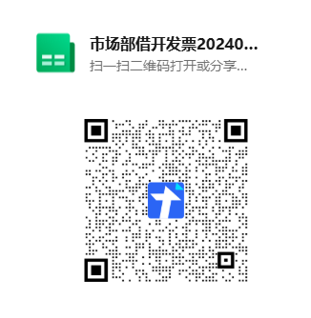
1.工行8636到账认领表格（内有很多表格：包括兴业银行刷卡明细，旅行社工行刷卡明细，旅游发展工行刷卡明细等）
【腾讯文档】市场部8636到账认领
https://docs.qq.com/sheet/DU25xTExGRHdJTGND?tab=r3ku2x

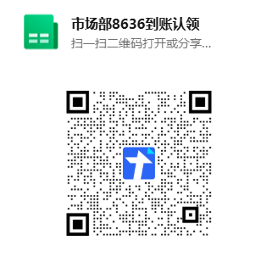

2.市场部借开发票登记
【腾讯文档】市场部借开发票202409启用
https://docs.qq.com/sheet/DU0hIYkRQeHFHUFVx?tab=gca1pb

